Ajuda
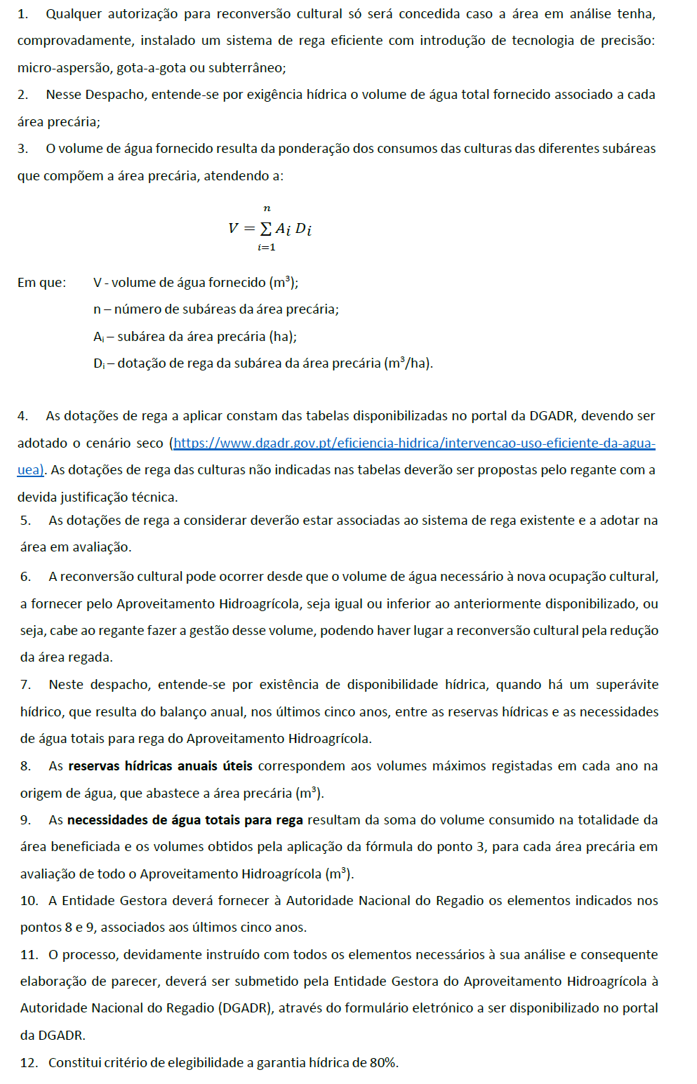
AJUDA:

$$\sum_{i=n}^{n}{Ai Di}$$
1. Este requerimento destina-se a formalizar o pedido de autorização para reconversão de culturas permanentes
2. É fundamental distinguir se é caso de área pertencente, ou não, ao EFMA, através da folha "Identificação", campo 4
3. Para ajudar o seu preenchimento recomenda-se a consulta de um exemplar preenchido aqui |  | e também do cenário que lhe dá origem
4. Antes do seu preenchimento deverá recolher a informação sobre as origens de água e consumos associados referentes aos ultimos 5 anos
5. Para cada origem de água e para os ultimos 5 anos deverá ter o valor de maior armazenamento de cada ano
6. Deverá ser comprovado que nos ultimos 5 anos existiu reserva de água que suportasse a campanha de rega, com garantia de 80% (Área Não afeta ao EFMA) ou 66% (Área afeta ao EFMA)
7. Os valores a introduzir no campo A - na segunda folha do excel (2A ou 2B) - são os observados/contados/consumidos no ano anterior e não são estimativas
8. No campo B ("situação reconvertida") da segunda folha, bastará escolher a cultura e o tipo de rega para obter-se a dotação com referência às tabelas da DGADR ou EDIA, conforme a localização da área
9. Os campos a preencher em cada folha do Excel são só os assinalados a azul claro
10. Deverá haver poupança de água com a reconversão proposta
11. Deverá assinar o Campo E ("assinatura") pois só assim o requerimento será considerado válido
12. Por fim deverá remeter o ficheiro/requerimento preenchido para | reconverter@dgadr.pt

Qualquer questão adicional poderá ser remetida para reconverter@dgadr.pt

1 IDENTIFICAÇÃO
 |  | Autorização para Reconversão Cultural
 |  | Fornecimento de água a título precário a culturas permanentes nos Aproveitamentos Hidroagrícolas

 |  | Espaço reservado aos serviços

 |  | Data: |  |  | Nº Processo:

 |  | Entrada Nº:

1. Identificação da Associação de Regantes enquanto Requerente

Nome/Designação: |  |  |  | NIF:

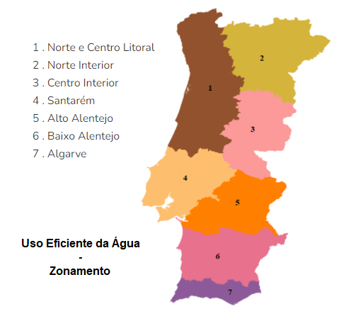
Morada/Sede Social: |  |  |  | Cód. Postal:

Telefone: | Fax: |  |  | E-mail:

2. Identificação do Responsável Técnico pelo Preenchimento do Requerimento

Nome: |  |  |  | Qualidade :

Endereço: |  |  |  | Cód. Postal:

Telefone: | Fax: |  |  | E-mail:

3. Identificação do Agricultor, Titular da Exploração

Nome: |  |  |  | NIF:

Endereço: |  |  |  | Cód. Postal:

Telef.: | Fax: |  |  | E-mail:

4. Localização das Área Agrícola (Uso Eficiente da Água)

Zona Agrícola: |  |  | Trata-se de Área Abrangida pelo EFMA?

PRÓXIMO PASSO

RECONVERSÃO EM APROVEITAMENTOS HIDROAGRÍCOLAS (Não EFMA) |  |  |  | USAR SEPARADOR LARANJA (2A AP HIDR)
 |  |  |  |  |  | SECCAO SEGUINTE
RECONVERSAO LIGADA AO EFMA |  |  |  | USAR SEPARADOR VERDE (2B EFMA)

